사진대지
사 진 대 지
현장명 : 농협은행 울산영업부
작업명 : (주)아이디에프이앤씨 (습식방수공사)
날 짜 : 2026. 03. 27 (금)
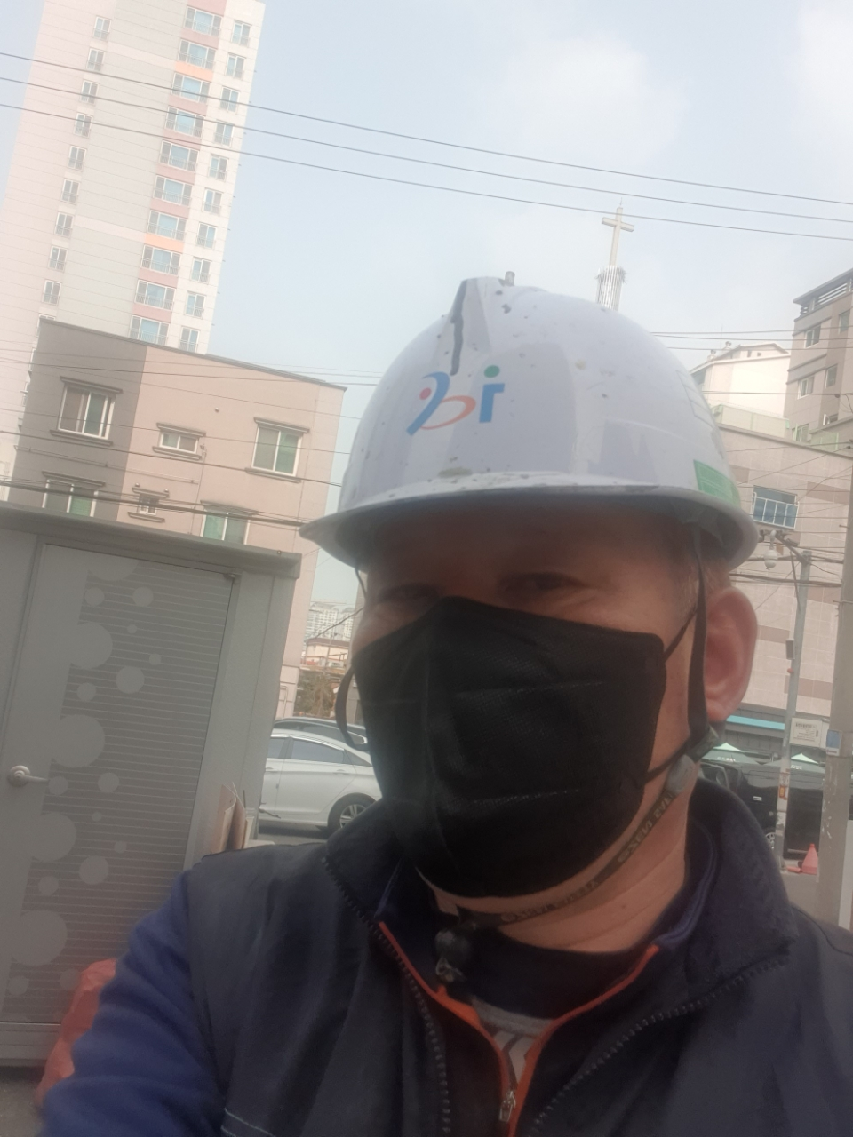
공 종 | 습식방수공사
위 치 | 지상1층

공 종 |  | 공 종
위 치 |  | 위 치

